Sheet1
勤怠状況を日付別に表示します
ログアウトします。
ログイン画面に戻ります
#アプリケーション名
勤怠管理をするためのアプリです。
ホーム画面（この画面）に移動します
・トップ画面
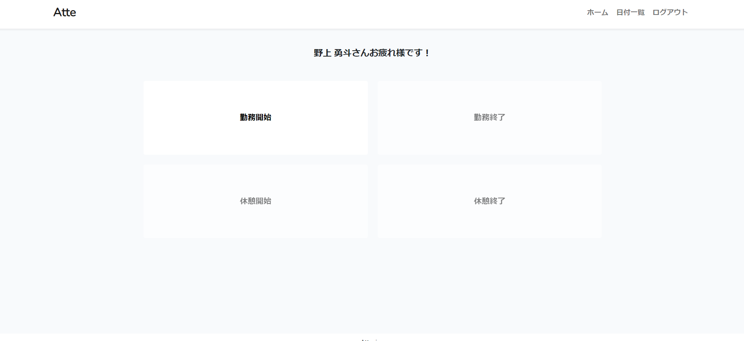

勤務開始ボタンです。

勤務終了ボタンです。
勤務開始ボタンを押していること、休憩中ではない時にアクティブになります。

休憩開始ボタンです。
勤務開始ボタンを押すことでアクティブになります
休憩終了ボタンです。
休憩開始ボタンを押すことでアクティブになります

##作成した目的
勤怠管理アプリを作製することでLaravelを使用したアプリ開発の知識を身に着けるため

##アプリケーションURL
ローカル環境で実行しているため「http://127.0.0.1:8000」でアクセスとなります。

##機能一覧
会員登録
ログイン機能(2要素認証)
ログアウト機能
日付別勤怠情報取得

##使用技術(実行環境)
使用言語：PHP 8.2.0
フレームワーク：Laravel 8.x

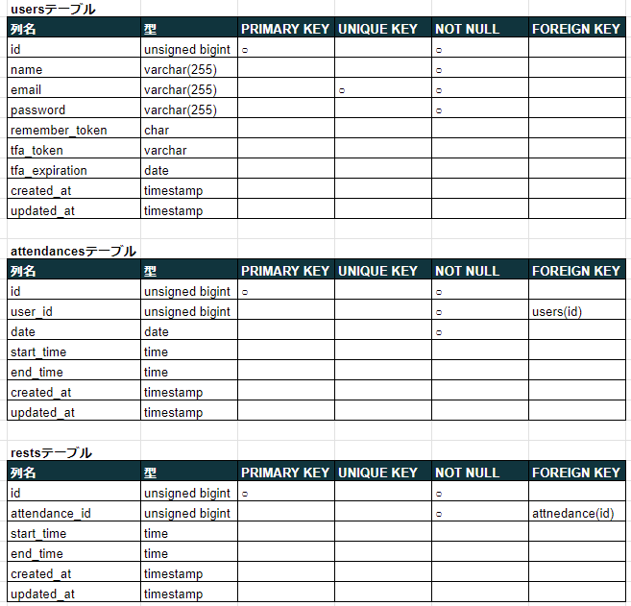
##テーブル設計

##ER図
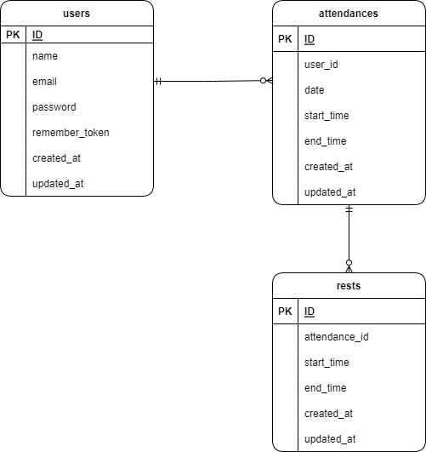

##環境構築
このプロジェクトを実行するには、以下のソフトウェアが必要です。

PHP (バージョン 8.2.0)
MySQLデータベース

インストールにはComposerを使用します。インストールされていない場合は公式サイトからダウンロードしてください。

データベースでは以下の環境変数を設定する必要があります。
DB_CONNECTION=mysql
DB_HOST=127.0.0.1
DB_PORT=3306
DB_DATABASE=attendance
DB_USERNAME=root
#DB_PASSWORD=

2要素認証では送信元のメール情報を下記で設定しています。環境に応じて変更してください
MAIL_MAILER=smtp
MAIL_HOST=smtp.gmail.com
MAIL_PORT=465
MAIL_USERNAME=送信するアドレス
MAIL_PASSWORD=izgnwfjjcgwiusag
MAIL_ENCRYPTION=ssl
MAIL_FROM_ADDRESS=laravel@admin.com
MAIL_FROM_NAME="${APP_NAME}"

これらの環境変数はプロジェクトのルートディレクトリにある `.env` ファイルに設定しています。
`.env.example` ファイルをコピーして必要な値を設定し、`.env` ファイルとして保存してください。

